Tb 03
AKTUALNO STANJE ČAKALNIH DOB NA PRVE PROSTE TERMINE

 | Storitve obarvane z rdečo barvo imajo čakalno dobo daljo od dopustne meje.

Graf 1: 10 najdaljših in 10 najkrajših povprečnih čakalnih dob na prvi prosti termin za prve preglede pri stopnji nujnosti »ZELO HITRO«

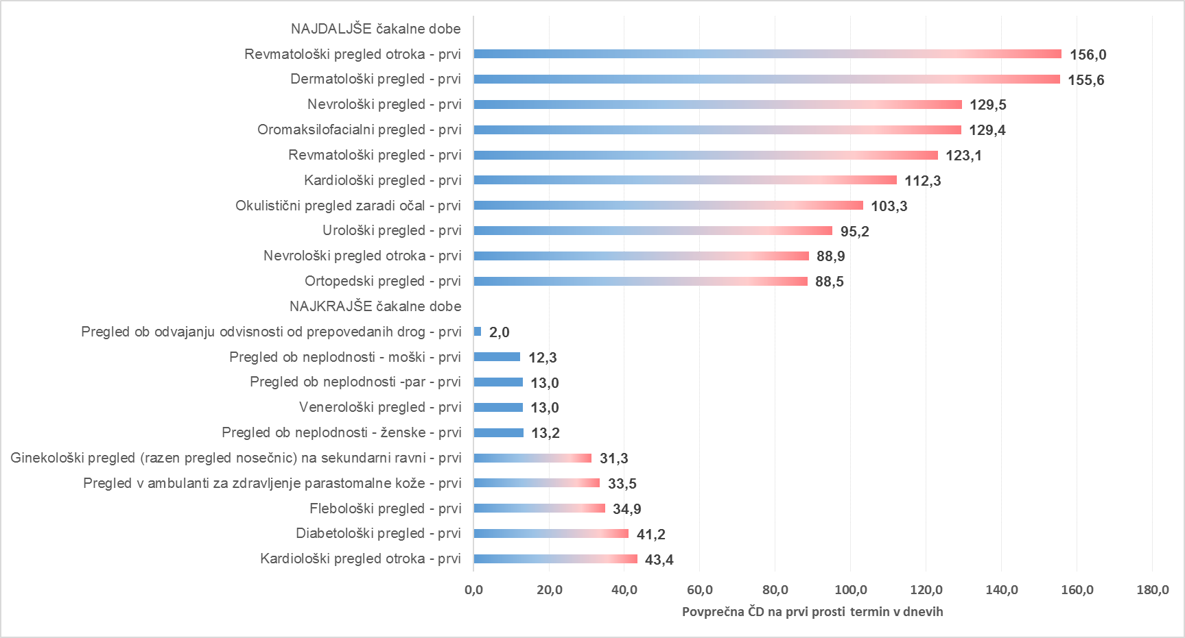

Graf 2: 10 najdaljših in 10 najkrajših povprečnih čakalnih dob na prvi prosti termin za diagnostične storitve pri stopnji nujnosti »ZELO HITRO«

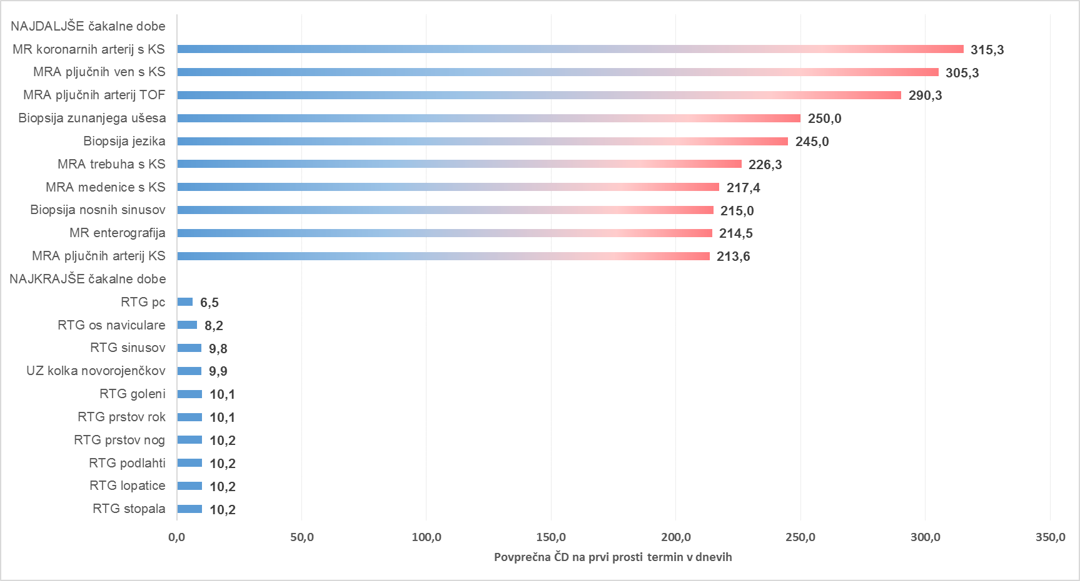

Graf 3: 10 najdaljših in 10 najkrajših povprečnih čakalnih dob na prvi prosti termin za terapevtske storitve pri stopnji nujnosti »ZELO HITRO«

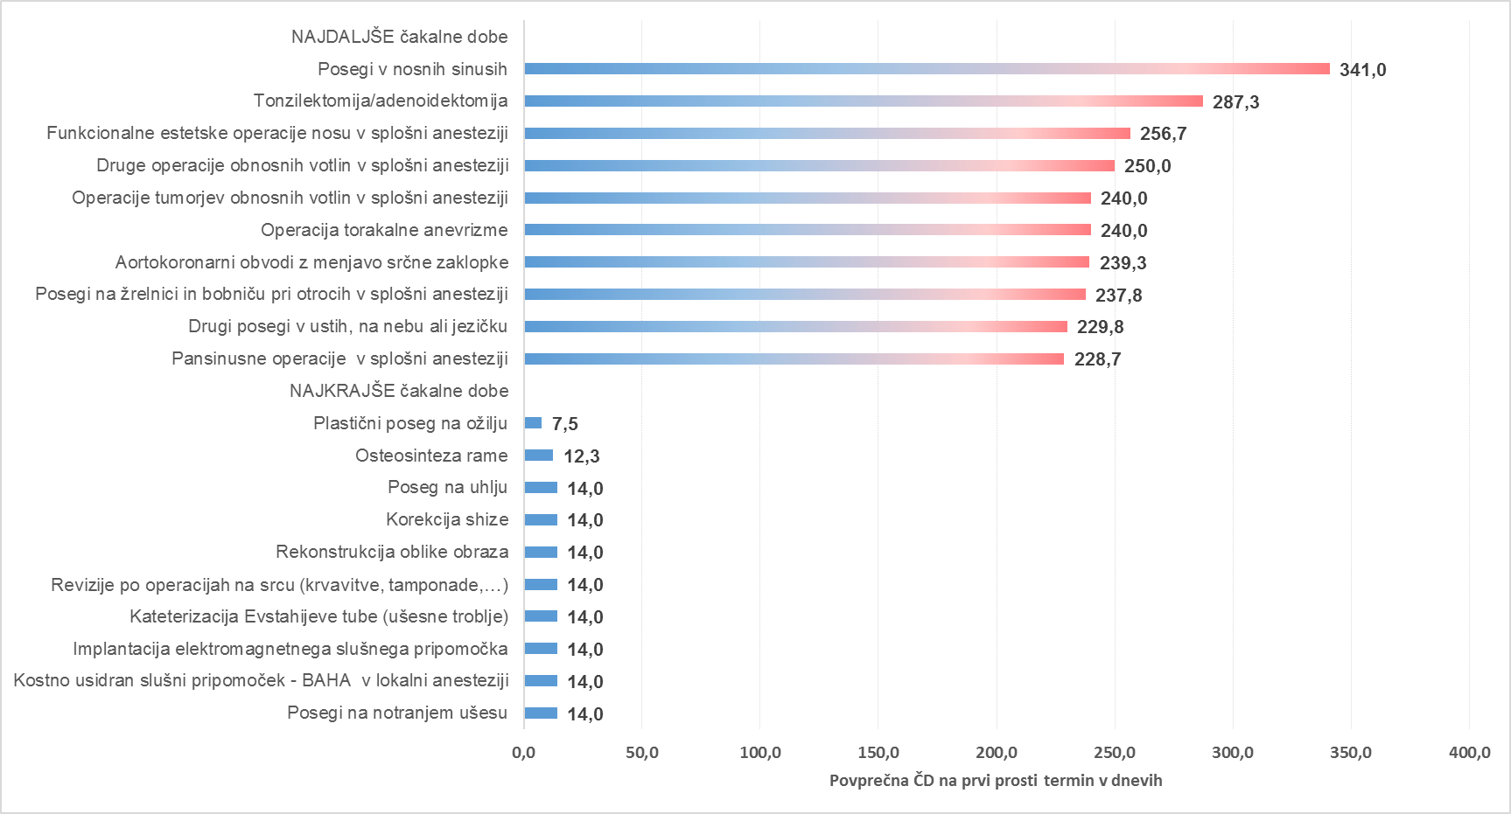

Graf 4: 10 najdaljših in 10 najkrajših povprečnih čakalnih dob na prvi prosti termin za prve preglede pri stopnji nujnosti »HITRO«

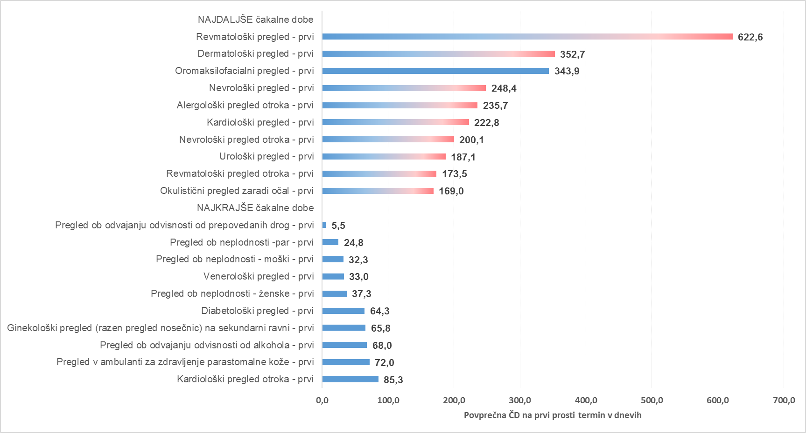

Graf 5: 10 najdaljših in 10 najkrajših povprečnih čakalnih dob na prvi prosti termin za diagnostične storitve pri stopnji nujnosti »HITRO«

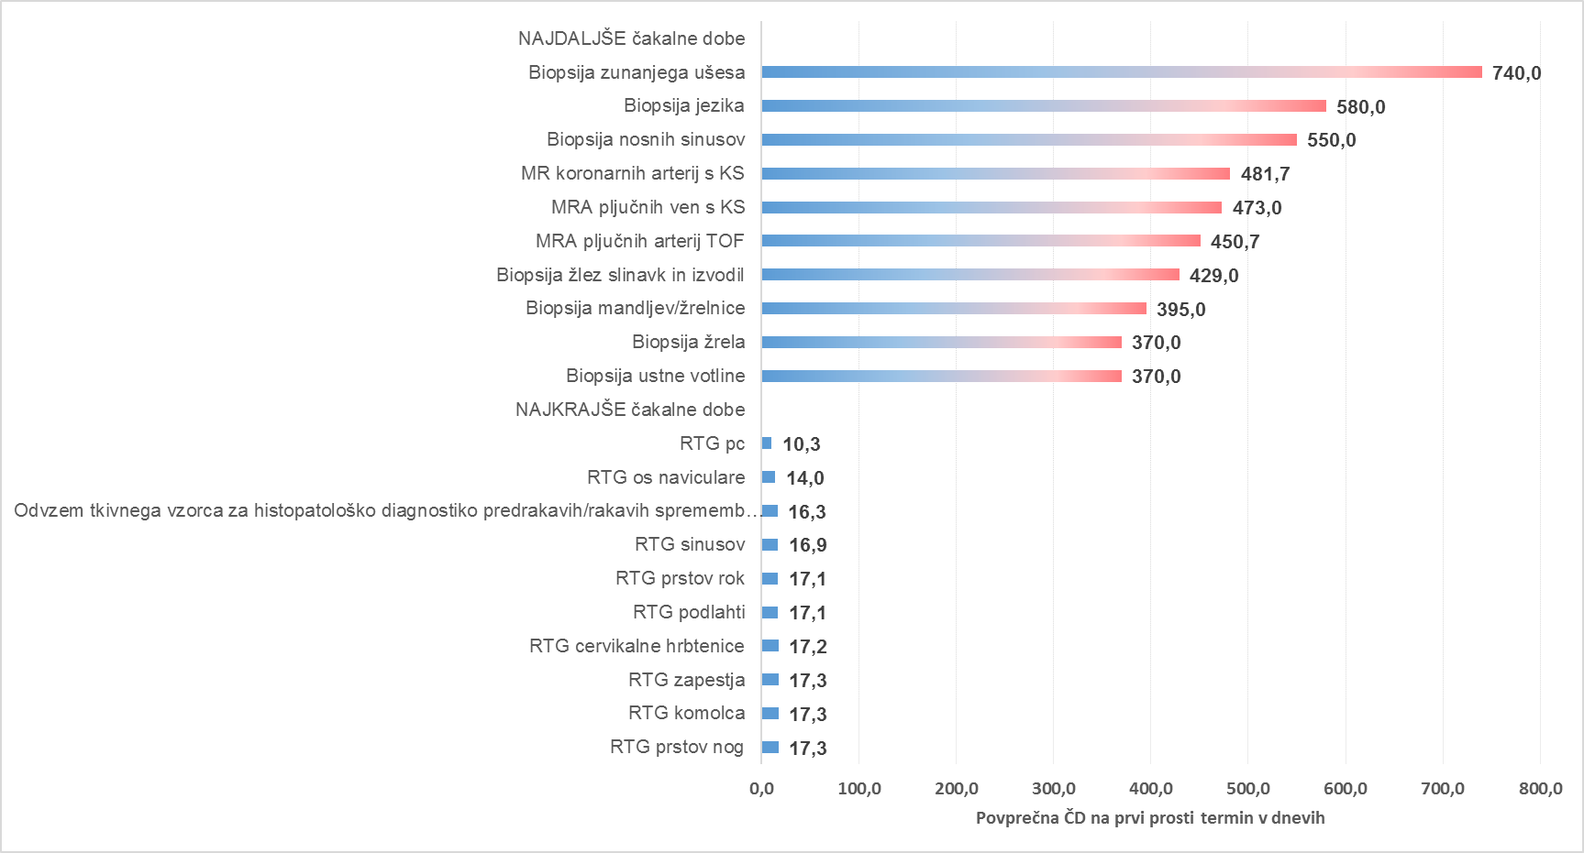

Graf 6: 10 najdaljših in 10 najkrajših povprečnih čakalnih dob na prvi prosti termin za terapevtske storitve pri stopnji nujnosti »HITRO«

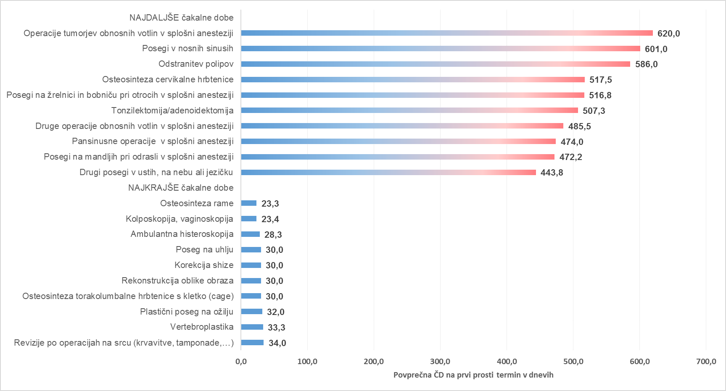

Graf 7: 10 najdaljših in 10 najkrajših povprečnih čakalnih dob na prvi prosti termin za prve preglede pri stopnji nujnosti »REDNO«

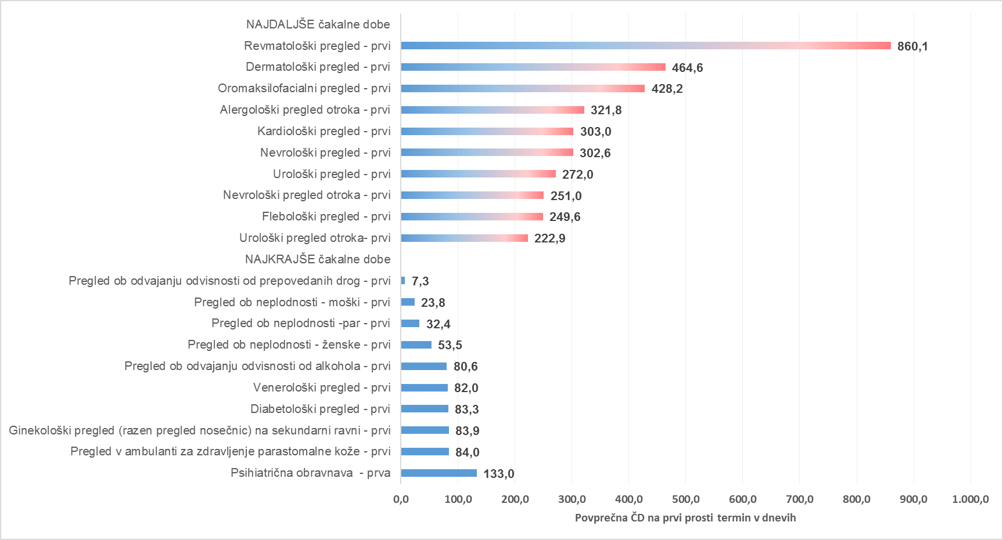

Graf 8: 10 najdaljših in 10 najkrajših povprečnih čakalnih dob na prvi prosti termin za diagnostične storitve pri stopnji nujnosti »REDNO«

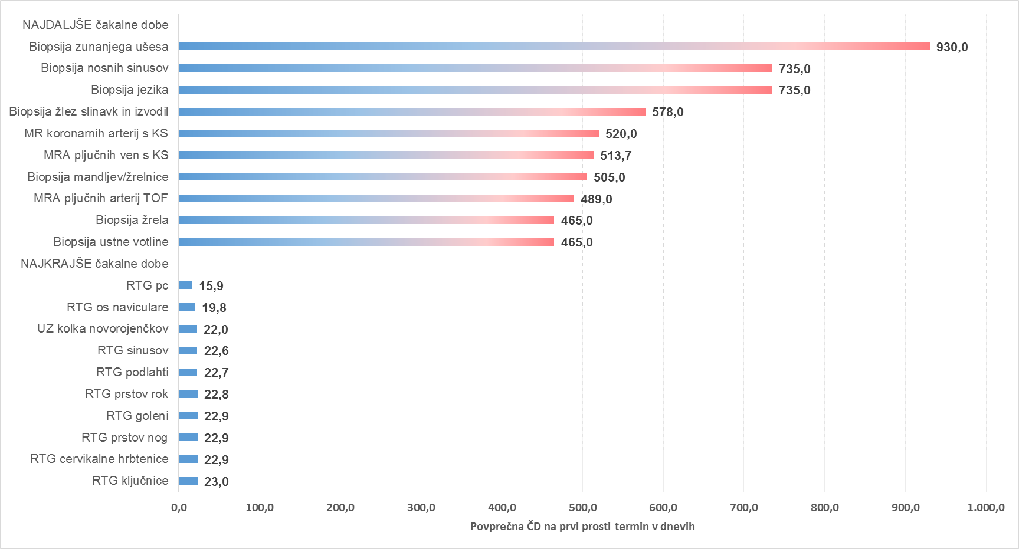

Graf 9: 10 najdaljših in 10 najkrajših povprečnih čakalnih dob na prvi prosti termin za terapevtske storitve pri stopnji nujnosti »REDNO«

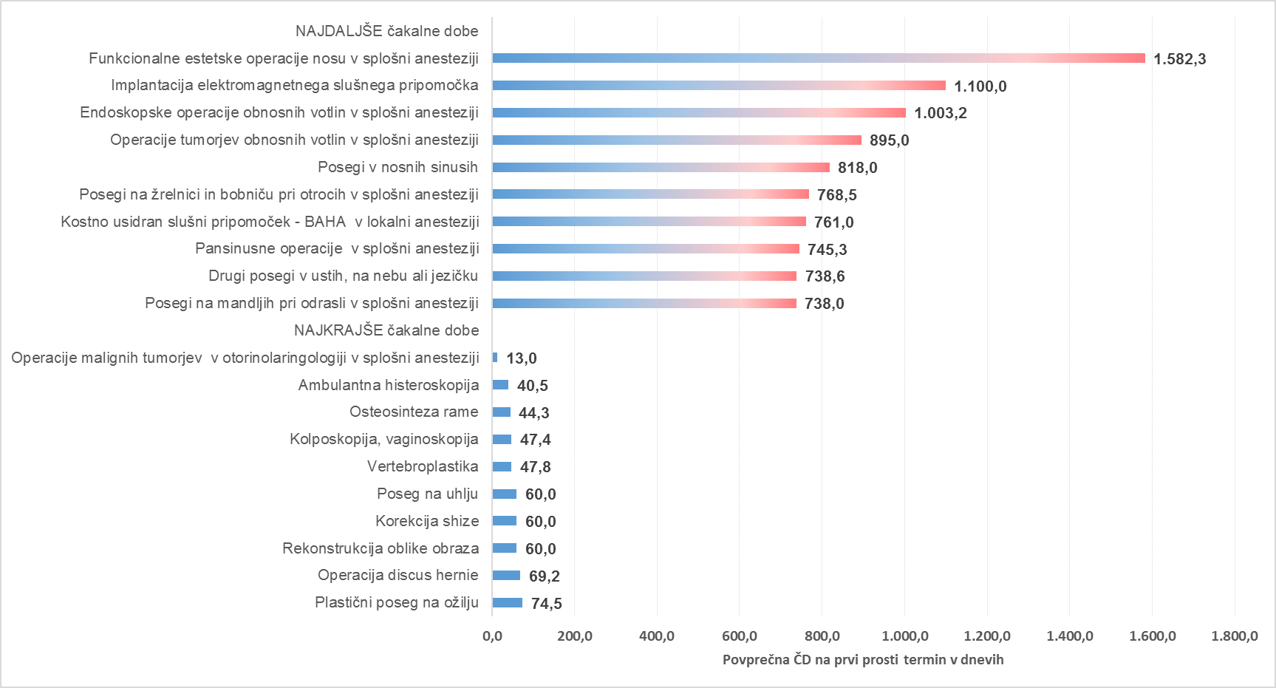

Tb 04
AKTUALNO STANJE ŠTEVILA ČAKAJOČIH IN ČAKAJOČIH NAD DOPUSTNO ČAKALNO DOBO

Opomba: Z novim Pravilnikom o naročanju in upravljanju čakalnih seznamov ter najdaljših dopustnih čakalnih dobah (Uradni list RS, št. 60/2024),
se je spremenila tudi metodologija izračuna čakajočih nad dopustno čakalno dobo, kar podrobneje opredeljuje 9. odstavek 8. člena Pravilnika.

Tabela 1: Število vseh čakajočih in čakajočih nad dopustno ČD glede na tip VZS

Tip VZS | Število čakajočih Zelo hitro | Število čakajočih Hitro | Število čakajočih Redno | Število čakajočih skupna vsota | Število čakajočih NAD dop. ČD Zelo hitro | Število čakajočih NAD dop. ČD Hitro | Število čakajočih NAD dop. ČD Redno | Število čakajočih NAD dop. ČD skupna vsota
Diagnostični postopek | 34,452 | 63,049 | 45,007 | 142,508 | 8,208 | 12,342 | 5,205 | 25,755
Kurativni pregled - Prvi | 30,411 | 65,406 | 48,769 | 144,586 | 12,379 | 21,969 | 8,718 | 43,066
Terapevtski postopek | 6,353 | 21,037 | 44,577 | 71,967 | 2,133 | 6,326 | 9,656 | 18,115
Skupna vsota | 71,216 | 149,492 | 138,353 | 359,061 | 22,720 | 40,637 | 23,579 | 86,936

Graf 1: Grafičen prikaz števila čakajočih glede na tip zdravstvene storitve po stopnjah nujnosti

Graf 2: Grafičen prikaz števila čakajočih NAD dopustno čakalno dobo glede na tip zdravstvene storitve po stopnjah nujnosti

Graf 3: 10 prvih pregledov z največjim številom čakajočih NAD dopustno čakalno dobo

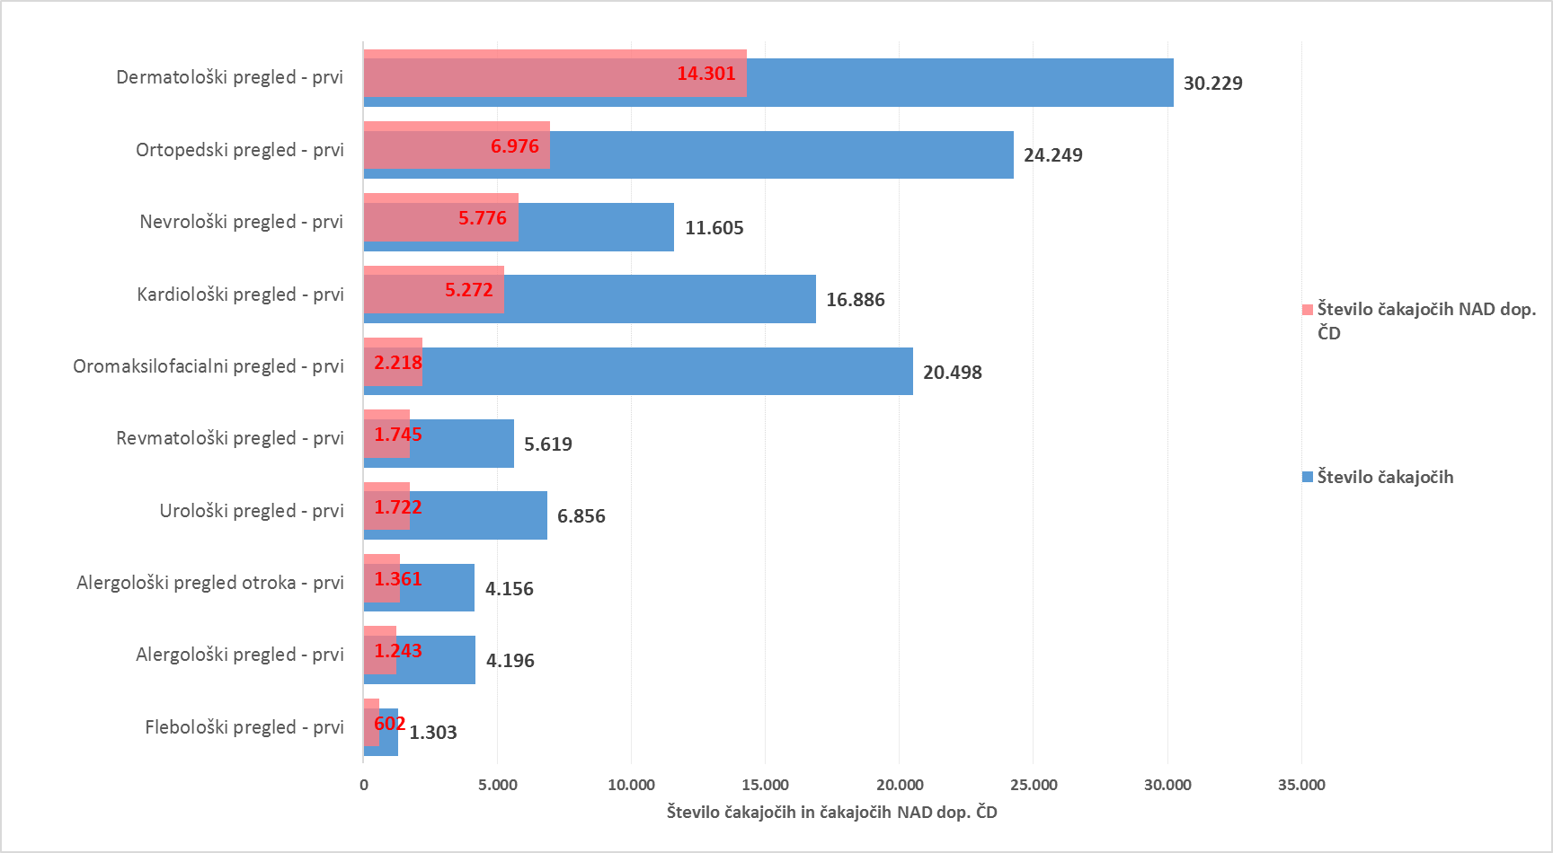

Graf 4: 10 diagnostičnih storitev z največjim številom čakajočih NAD dopustno čakalno dobo
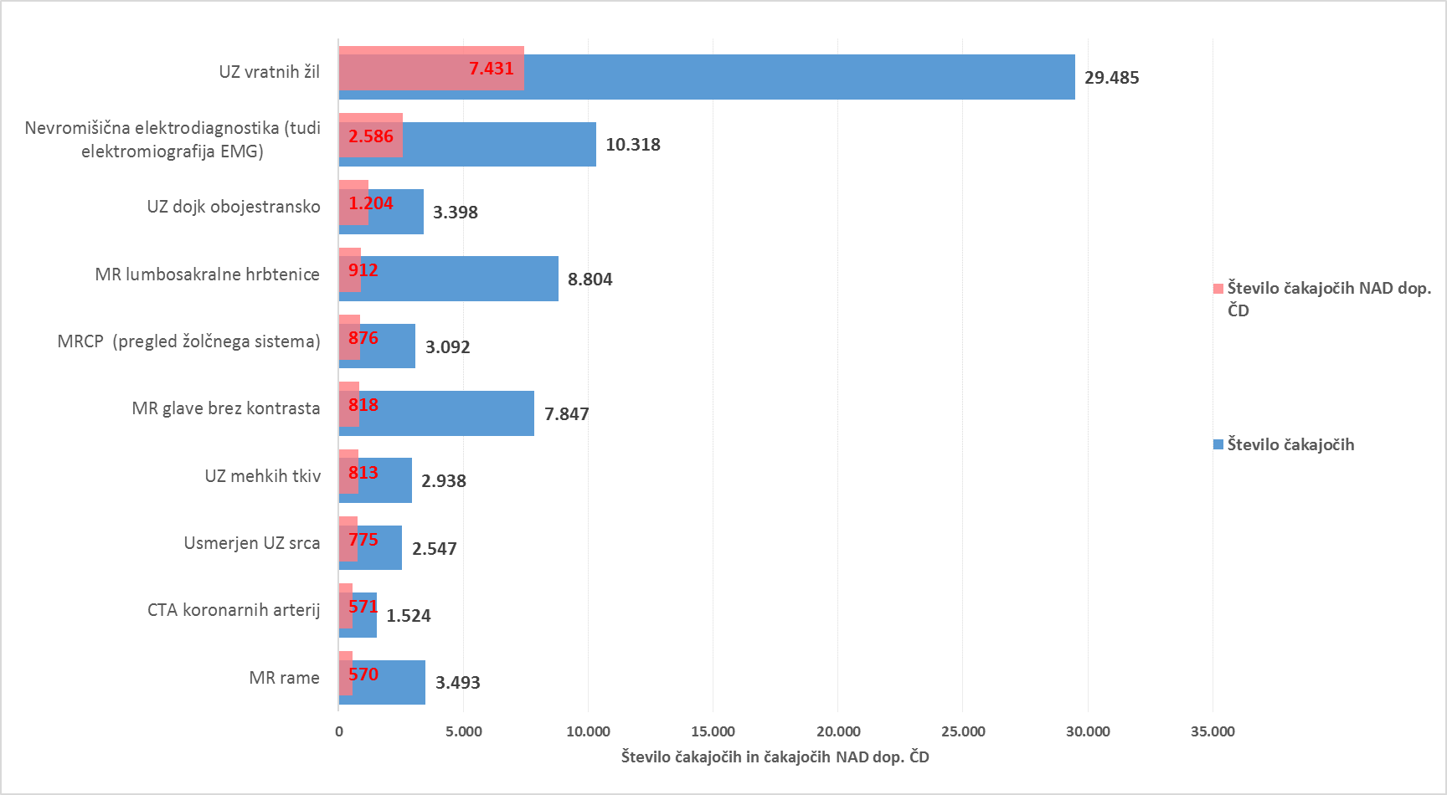

Graf 5: 10 terapevtskih storitev z največjim številom čakajočih NAD dopustno čakalno dobo

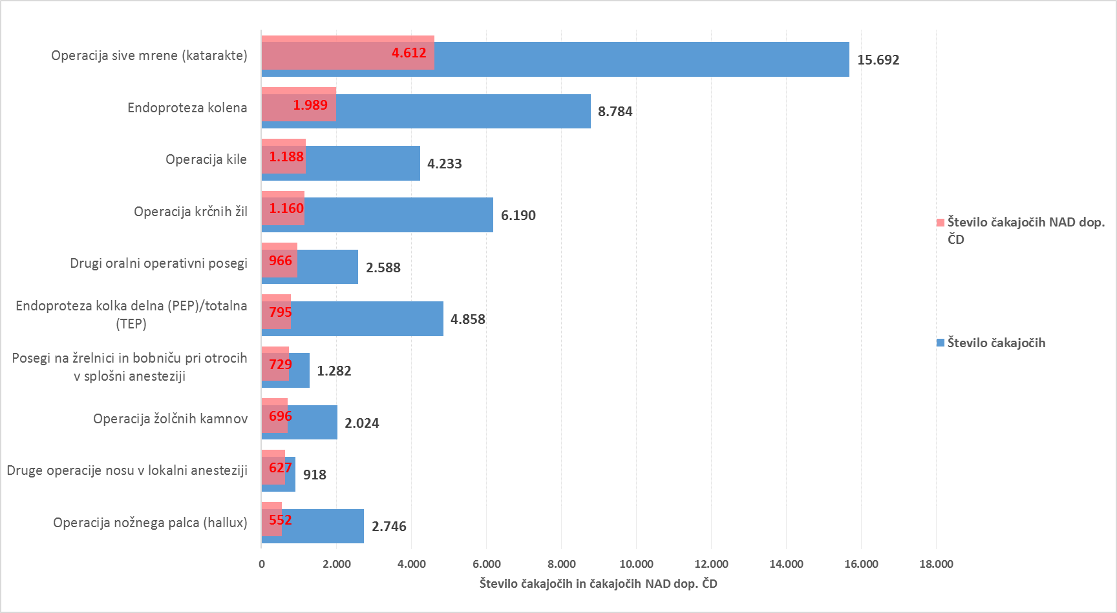

Tabela 2: Število čakajočih glede na tip VZS in tip izvajalca

Tip VZS | Število vseh čakajočih za tip izvajalca Bolnišnica | Število vseh čakajočih za tip izvajalca Zdravstveni dom | Število vseh čakajočih za tip izvajalca Zasebnik s koncesijo
Diagnostični postopek | 75,262 | 12,563 | 54,683
Kurativni pregled - Prvi | 79,586 | 24,276 | 40,724
Terapevtski postopek | 52,975 | 13 | 18,979
Skupna vsota | 207,823 | 36,852 | 114,386

Tabela 3: Število čakajočih nad dopustno ČD glede na tip VZS in tip izvajalca

Tip VZS | Število vseh čakajočih NAD dop. ČD za tip izvajalca Bolnišnica | Število vseh čakajočih NAD dop. ČD za tip izvajalca Zdravstveni dom | Število vseh čakajočih NAD dop. ČD za tip izvajalca Zasebnik s koncesijo
Diagnostični postopek | 14,952 | 1,194 | 9,609
Kurativni pregled - Prvi | 26,063 | 7,323 | 9,680
Terapevtski postopek | 13,932 | 6 | 4,177
Skupna vsota | 54,947 | 8,523 | 23,466

Graf 6: Prikaz stanja čakajočih NAD dopustno čakalno dobo glede na tip storitve glede na vrsto izvajalca zdravstvene dejavnosti

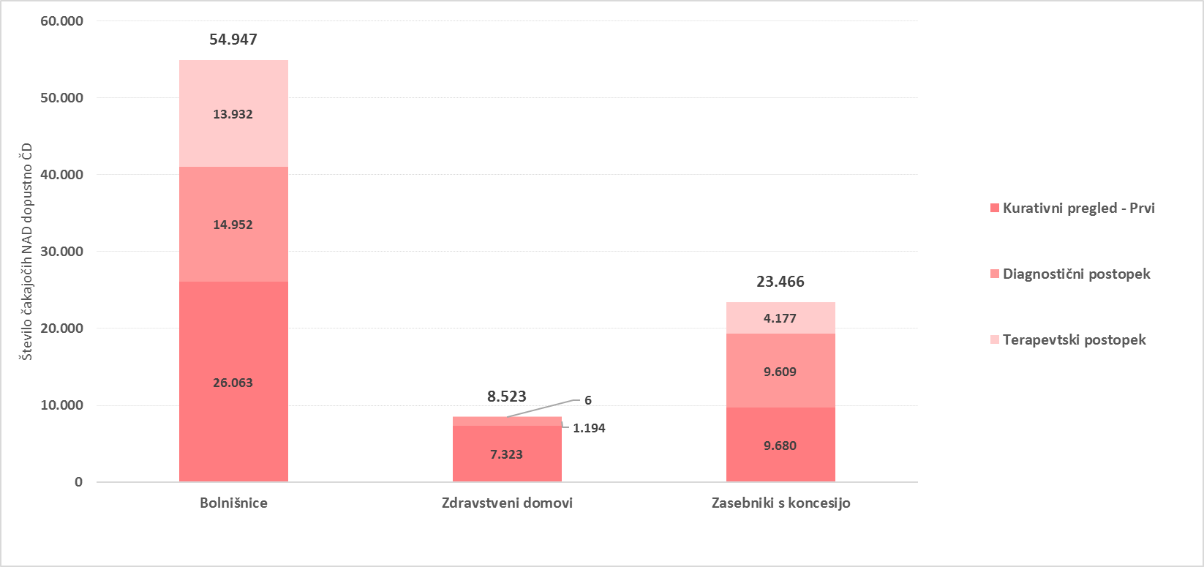

Tb 05
TEDENSKI PREGLED PRILIVA IN ODLIVA PACIENTOV

Tabela 1: Prikaz stanja na novo vpisanih pacientov na čakalni seznam, pacientov naročenih na termin, preklicanih in realiziranih naročil ter število ustvarjenih napotnic v zadnjem tednu glede na tip VZS

tip vzs | Datum | Število vpisanih na seznam | Število naročenih na termin | Število preklicanih terminov | Število realiziranih terminov | Število izdanih napotnic
Kurativni pregled- Prvi | 19/03/2026 | 1,993 | 2,043 | 416 | 1,795 | 2,525
Kurativni pregled- Prvi | 20/03/2026 | 1,659 | 1,579 | 293 | 1,309 | 1,878
Kurativni pregled- Prvi | 21/03/2026 | 150 | 132 | 55 | 70 | 128
Kurativni pregled- Prvi | 22/03/2026 | 146 | 78 | 11 | 1 | 103
Kurativni pregled- Prvi | 23/03/2026 | 2,116 | 2,355 | 369 | 1,935 | 2,686
Kurativni pregled- Prvi | 24/03/2026 | 2,139 | 2,322 | 453 | 1,948 | 2,586
Kurativni pregled- Prvi | 25/03/2026 | 1,893 | 2,086 | 340 | 1,714 | 2,696
Kurativni pregled- Prvi Vsota |  | 10,096 | 10,595 | 1,937 | 8,772 | 12,602
Terapevtski postopek | 19/03/2026 | 603 | 657 | 97 | 479 | 223
Terapevtski postopek | 20/03/2026 | 580 | 472 | 93 | 387 | 194
Terapevtski postopek | 21/03/2026 | 42 | 68 | 26 | 23 | 3
Terapevtski postopek | 22/03/2026 | 120 | 56 | 10 | 34 | 2
Terapevtski postopek | 23/03/2026 | 523 | 692 | 154 | 447 | 240
Terapevtski postopek | 24/03/2026 | 658 | 622 | 113 | 468 | 260
Terapevtski postopek | 25/03/2026 | 541 | 700 | 111 | 434 | 239
Terapevtski postopek Vsota |  | 3,067 | 3,267 | 604 | 2,272 | 1,161
Diagnostični postopek | 19/03/2026 | 3,526 | 3,246 | 409 | 4,150 | 5,165
Diagnostični postopek | 20/03/2026 | 3,101 | 2,739 | 305 | 3,440 | 4,005
Diagnostični postopek | 21/03/2026 | 278 | 1,270 | 52 | 1,420 | 220
Diagnostični postopek | 22/03/2026 | 237 | 763 | 29 | 876 | 195
Diagnostični postopek | 23/03/2026 | 3,854 | 3,383 | 414 | 4,101 | 5,540
Diagnostični postopek | 24/03/2026 | 3,937 | 3,330 | 435 | 3,898 | 5,592
Diagnostični postopek | 25/03/2026 | 3,616 | 3,270 | 375 | 3,961 | 5,365
Diagnostični postopek Vsota |  | 18,549 | 18,001 | 2,019 | 21,846 | 26,082
Skupna vsota |  | 31,712 | 31,863 | 4,560 | 32,890 | 39,845

Graf 1: Prikaz stanja na novo vpisanih in naročenih na čakalne sezname, število preklicanih in realiziranih naročil ter število ustvarjenih napotnic v zadnjem tednu za PRVE PREGLEDE

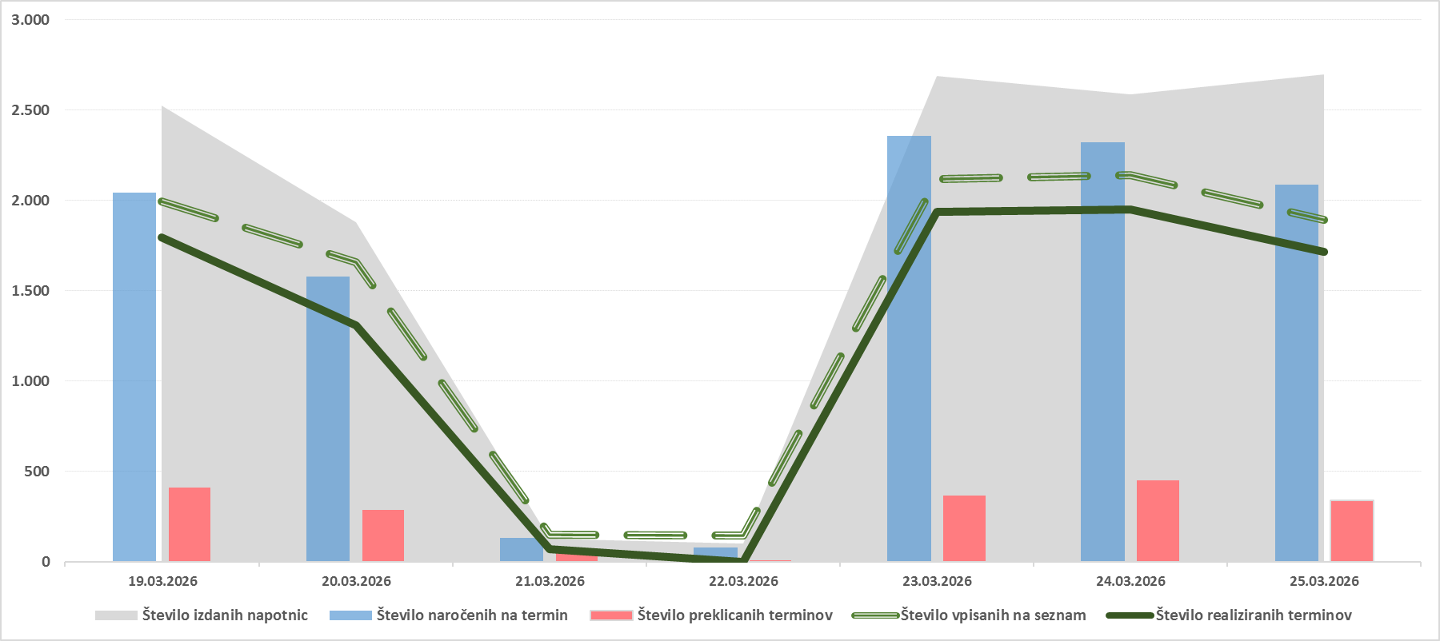

Graf 2: Prikaz stanja na novo vpisanih in naročenih na čakalne sezname, število preklicanih in realiziranih naročil ter število ustvarjenih napotnic v zadnjem tednu za DIAGNOSTIČNE STORITVE

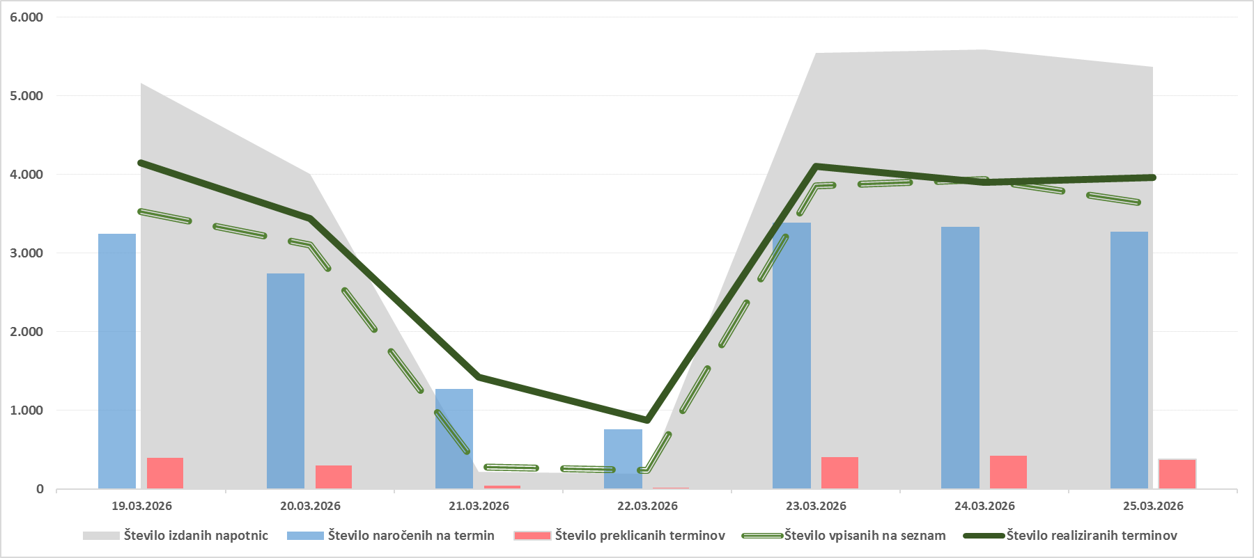

Graf 3: Prikaz stanja na novo vpisanih in naročenih na čakalne sezname, število preklicanih in realiziranih naročil ter število ustvarjenih napotnic v zadnjem tednu za TERAPEVTSKE STORITVE

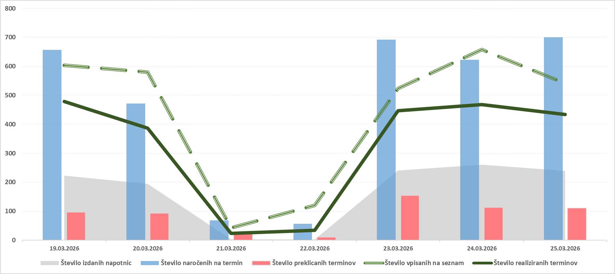

Tabela 2: Število preklicanih naročil v zadnjih 7 dneh glede na tip VZS (samo predmet spremljanja ČD) in izvor preklica

Tip VZS | Preklicana naročila s strani CENTRALNEGA SISTEMA v zadnjih 7 dneh | Preklicana naročila s strani PACIENTA v zadnjih 7 dneh | Preklicana naročila s strani IZVAJALCA v zadnjih 7 dneh | Preklicana naročila v zadnjih 7 dneh SKUPNA VSOTA
Diagnostični postopek | 561 | 774 | 684 | 2,019
Kurativni pregled - Prvi | 357 | 732 | 848 | 1,937
Terapevtski postopek | 67 | 332 | 205 | 604
Skupna vsota | 985 | 1,838 | 1,737 | 4,560

Graf 4: Prikaz stanja števila preklicanih naročil v zadnjih 7 dneh glede na tip VZS in izvor preklica

Tb 06
PRIMERJAVA ČAKAJOČIH NA TEDENSKI RAVNI V ZADNJEM MESECU

Opomba: Z novim Pravilnikom o naročanju in upravljanju čakalnih seznamov ter najdaljših dopustnih čakalnih dobah (Uradni list RS, št. 60/2024),
se je spremenila tudi metodologija izračuna čakajočih nad dopustno čakalno dobo, kar podrobneje opredeljuje 9. odstavek 8. člena Pravilnika.

Tabela 1: Prikaz gibanja števila čakajočih glede na tip storitve v zadnjem mesecu

Tip VZS | Datum | Čakajoči Zelo hitro | Čakajoči Hitro | Čakajoči Redno | Čakajoči Skupna vsota | Index tedenske rasti za skupno vsoto

Diagnostični postopek | 04/03/2026 | 33,570 | 60,821 | 44,746 | 139,137 | 99.7%
Diagnostični postopek | 11/03/2026 | 33,931 | 61,839 | 44,941 | 140,711 | 101.1%
Diagnostični postopek | 18/03/2026 | 33,715 | 62,588 | 45,102 | 141,405 | 100.5%
Diagnostični postopek | 25/03/2026 | 34,452 | 63,049 | 45,007 | 142,508 | 100.8%
Kurativni pregled - Prvi | 04/03/2026 | 29,578 | 65,527 | 49,324 | 144,429 | 99.9%
Kurativni pregled - Prvi | 11/03/2026 | 29,760 | 65,301 | 49,077 | 144,138 | 99.8%
Kurativni pregled - Prvi | 18/03/2026 | 30,025 | 65,204 | 48,739 | 143,968 | 99.9%
Kurativni pregled - Prvi | 25/03/2026 | 30,411 | 65,406 | 48,769 | 144,586 | 100.4%
Terapevtski postopek | 04/03/2026 | 6,243 | 21,104 | 44,850 | 72,197 | 99.0%
Terapevtski postopek | 11/03/2026 | 6,223 | 21,093 | 44,700 | 72,016 | 99.7%
Terapevtski postopek | 18/03/2026 | 6,176 | 20,896 | 44,362 | 71,434 | 99.2%
Terapevtski postopek | 25/03/2026 | 6,353 | 21,037 | 44,577 | 71,967 | 100.7%

Tabela 2: Prikaz gibanja števila čakajočih NAD dopustno čakalno dobo glede na tip storitve v zadnjem mesecu

Tip VZS | Datum | Število čakajočih NAD dop. ČD Zelo hitro | Število čakajočih NAD dop. ČD Hitro | Število čakajočih NAD dop. ČD Redno | Število čakajočih NAD dop. ČD skupna vsota | Index tedenske rasti za skupno vsoto

Diagnostični postopek | 04/03/2026 | 7,906 | 12,157 | 5,432 | 25,495 | 101.9%
Diagnostični postopek | 11/03/2026 | 8,207 | 12,567 | 5,367 | 26,141 | 102.5%
Diagnostični postopek | 18/03/2026 | 8,292 | 12,550 | 5,352 | 26,194 | 100.2%
Diagnostični postopek | 25/03/2026 | 8,208 | 12,342 | 5,205 | 25,755 | 98.3%
Kurativni pregled - Prvi | 04/03/2026 | 11,890 | 22,654 | 8,560 | 43,104 | 101.5%
Kurativni pregled - Prvi | 11/03/2026 | 12,084 | 22,359 | 8,578 | 43,021 | 99.8%
Kurativni pregled - Prvi | 18/03/2026 | 12,273 | 22,315 | 8,538 | 43,126 | 100.2%
Kurativni pregled - Prvi | 25/03/2026 | 12,379 | 21,969 | 8,718 | 43,066 | 99.9%
Terapevtski postopek | 04/03/2026 | 2,040 | 6,209 | 9,600 | 17,849 | 100.6%
Terapevtski postopek | 11/03/2026 | 2,097 | 6,188 | 9,498 | 17,783 | 99.6%
Terapevtski postopek | 18/03/2026 | 2,123 | 6,338 | 9,658 | 18,119 | 101.9%
Terapevtski postopek | 25/03/2026 | 2,133 | 6,326 | 9,656 | 18,115 | 100.0%

Graf 1: Prikaz trenda gibanja skupnega števila čakajočih in čakajočih NAD dopustno čakalno dobo v zadnjem mesecu za prve preglede

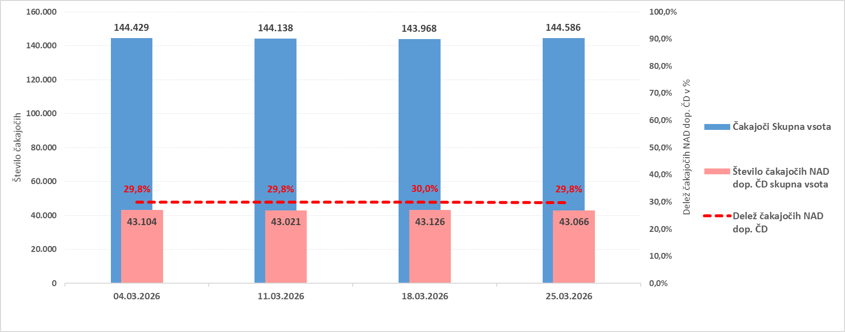

Graf 2: Prikaz trenda gibanja skupnega števila čakajočih in čakajočih NAD dopustno čakalno dobo v zadnjem mesecu za diagnostične storitve

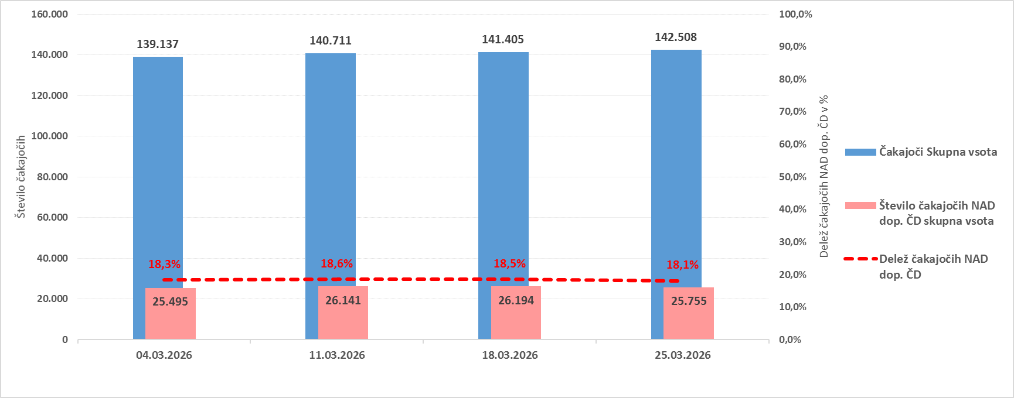

Graf 3: Prikaz trenda gibanja skupnega števila čakajočih in čakajočih NAD dopustno čakalno dobo v zadnjem mesecu za terapevtske storitve

